Tarea
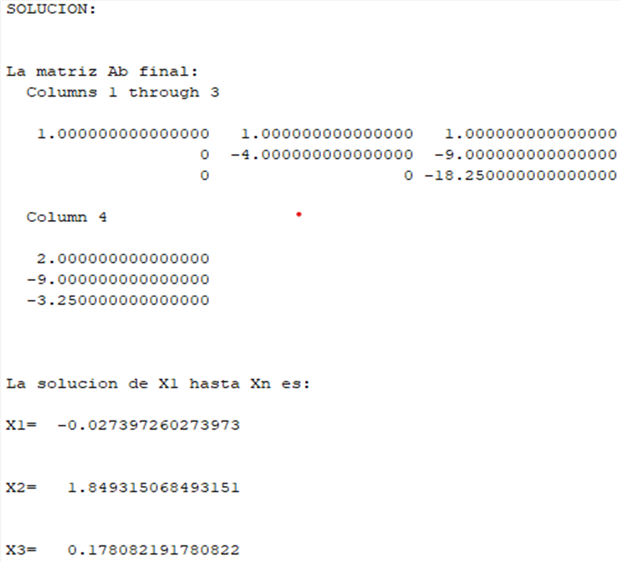
 | Eliminacion Gaussiana
 | x1 | x2 | x3 | =
F1 | 1 | 1 | 1 | 2
F2 | 5 | 1 | -4 | 1
F3 | -7 | 2 | -5 | 3

F1 | 1 | 1 | 1 | 2
F2 | 0 | -4 | -9 | -9
F3 | 0 | 9 | 2 | 17

F1 | 1 | 1 | 1 | 2
F2 | 0 | -4 | -9 | -9
F3 | 0 | 0 | -73 | -13

 | (-73)z=-13
 | z= | 0.17808219178

 | (-4)y-(-9)z=-9
 | (-4)y-(-9)(13/73)=-9 |  |  | x= | -0.02740
 | (-4)y=-540/73 |  |  | y= | 1.8493150685
 | y= | 1.8493150685 |  | z= | 0.17808219178

 | x+y+z=2
 | x+135/73+13/73=2
 | x=2-148/73
 | x= | -0.02740

 | Eliminación Gaussiana
 | w | x | y | z | =
F1 | 1 | -2 | 2 | -3 | 15 | w= | 2
F2 | 3 | 4 | -1 | 1 | -6 | x= | -2
F3 | 2 | -3 | 2 | -1 | 17 | y= | 3
F4 | 1 | 1 | -3 | -2 | -7 | z= | -1

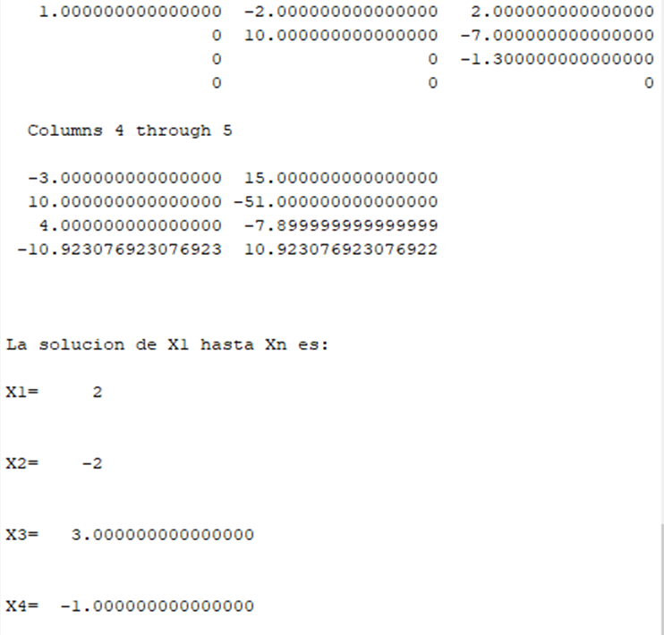
F1 | 1 | -2 | 2 | -3 | 15
F2 | 0 | 10 | -7 | 10 | -51
F3 | 0 | 1 | -2 | 5 | -13
F4 | 0 | 3 | -5 | 1 | -22

F1 | 1 | -2 | 2 | -3 | 15
F2 | 0 | 10 | -7 | 10 | -51
F3 | 0 | 0 | 13 | -40 | 79
F4 | 0 | 0 | 1 | -14 | 17

F1 | 1 | -2 | 2 | 0 | 12
F2 | 0 | 10 | -7 | 0 | -41
F3 | 0 | 0 | 1 | 0 | 3
F4 | 0 | 0 | 0 | 1 | -1

F1 | 1 | -2 | 0 | 0 | 6
F2 | 0 | 1 | 0 | 0 | -2
F3 | 0 | 0 | 1 | 0 | 3
F4 | 0 | 0 | 0 | 1 | -1

F1 | 1 | 0 | 0 | 0 | 2
F2 | 0 | 1 | 0 | 0 | -2
F3 | 0 | 0 | 1 | 0 | 3
F4 | 0 | 0 | 0 | 1 | -1

